Eingaben
71808 | Listenzuordnungen |  |  |  |  |  |  | 31.08.2015 |  |  |  |  |  |  |  |  |  |  |  |  |  |  |  |  |  |  |  |  |  |  |  |  |  |  |  | Vers. 2.1.8
 | Feldzuordnungen vom |  |  |  |  |  |  | 02.02.2017 |  |  | Sollen die Werte automatisch aktualisiert werden? |  |  |  |  |  |  |  |  |  |  | x | ja |  |  | nein

 | Berechnung_Klimaschutz vom: |  |  |  |  |  |  | 03.06.2016 |  |  |  |  | Endsprechendes Feld mit kleinem x markieren

 | Berechnung_Hilfsstoffe vom: |  |  |  |  |  |  | 13.10.2015

 | Berechnung_Lohnkosten vom: |  |  |  |  |  |  | 10.02.2014

 | Konstanten vom: |  |  |  |  |  |  | 02.02.2016

 |  |  |  |  |  |  |  |  |  | K a l k u l a t i o n (Übersicht) |  |  |  |  |  |  |  |  |  |  |  |  |  | Testkalkulation |  |  |  |  |  |  |  |  | Konstruktionstyp

 |  |  |  |  |  |  |  |  |  |  |  |  |  |  |  |  |  |  |  |  |  |  |  |  |  |  |  |  |  |  |  |  | CF-015

 |  |  |  |  |  |  |  | 0

 | Eingabedatum: |  |  |  |  |  |  | 2018-05-13 |  |  |  |  |  |  |  |  |  |  |  | Lieferdatum: |  |  |  |  |  |  |  |  | 2099-10-10

 | Sachbearbeiter Kürzel: |  |  |  |  |  |  |  |  |  |  |  |  |  |  |  |  |  |  | Artikelkurzbez.[1]: |  |  |  |  |  |  |  |  | Versandkiste, CF-15, ohne KH's

 | BA-Dateiname: |  |  |  |  |  |  | CF-015 fixed Koords.xlsm |  |  |  |  |  |  |  |  |  |  |  | Artikelkurzbez.[2]:

 | Auftraggeber: |  |  |  |  |  |  |  |  |  |  |  |  |  |  |  |  |  |  | Konstruktionstyp: |  |  |  |  |  |  |  |  | CF-015

 | Kunden-ID: |  |  |  |  |  |  |  |  |  |  |  |  |  |  |  |  |  |  | Beschreibung Konstr.: |  |  |  |  |  |  |  |  | Exportkiste

 |  |  |  |  |  |  |  |  |  |  |  |  |  |  |  |  |  |  |  |  |  |  |  |  |  |  |  |  |  |  |  |  |  |  |  |  |  | keine Angabe
 | Paro ID: |  |  |  |  |  |  |  |  |  |  |  |  |  |  |  |  |  |  | Lieferart: |  |  |  |  |  |  |  |  |  | keine Angabe

 | Kommissionsname: |  |  |  |  |  |  |  |  |  |  |  |  |  |  |  |  |  |  | Lieferort: |  |  |  |  |  |  |  |  | - |  |  |  |  |  |  |  |  | -

 | Packstück-Nr.: |  |  |  |  |  |  |  |  |  |  |  |  |  |  |  |  |  |  | mit Verpackung? |  |  |  |  |  |  |  |  | x | keine Angabe |  |  |  |  |  |  | keine Angabe | keine Angabe

 | Inhalt/Packgut: |  |  |  |  |  |  |  |  |  |  |  |  |  |  |  |  |  |  | ggf. Verpackungsort: |  |  |  |  |  |  |  |  |  | - |  |  |  |  |  |  |  | -

 | Nettogewicht: |  |  |  |  |  |  |  |  |  | Kg |  |  |  |  |  |  |  |  | Lieferanmerkung:

 | Artikelbeschreibung [1]: |  |  |  |  |  |  | Themen: Konstruktion und Ausführung |  |  |  |  |  |  |  |  |  |  |  | Leistungsbeschreibung [2]: |  |  |  |  |  |  |  |  | Themen: Sicherung Verpackung Signum

 |  |  | Versandkiste, CF-15, ohne KH's |  |  |  |  |  |  |  |  |  |  |  |  |  |  |  |  |  | 0

 |  |  | Deckel lose

 |  |  | hitzebehandeltem Massivholz gemäß IPPC-Standard

 |  |  |  |  |  |  |  |  |  |  |  |  |  |  |  |  |  |  |  |  | Besonderheiten:

 |  |  | ohne Seitenspangen, nur Deckelspangen innen quer,

 |  |  | Bodenspangen aussen quer |  |  |  |  |  |  |  |  |  |  |  |  |  |  |  |  |  | Beschriftungen: Internat. Hinweisz.: A,B,C/N2/I1/IPPC

 |  |  | Anzahl: |  |  | 1 | Stück |  |  | Abmesssungen |  |  |  | INNEN |  |  | rechn. A. |  | AUSSEN |  |  |  |  |  | Klimaschutz |  |  |  |  |  |  | Nettogew.: |  | 0 | kg

 |  |  | FALSE |  |  |  |  |  |  | Länge: |  |  | 1500 |  |  |  | 1524 |  | 1530 |  |  | mm |  |  | Aluhaube: |  |  |  | 1 |  | Stück | Tara Konstr.: |  | 26 | kg

 |  |  |  |  |  |  |  |  |  |  |  |  |  |  |  |  |  |  |  |  |  |  |  |  | PE-Haube: |  |  |  | 0 |  | Stück | Tara Hilfsst.: |  | 2 | kg
 |  |  |  |  |  |  |  |  |  | Breite: |  |  | 500 |  |  |  | 524 |  | 530 |  |  | mm
 |  |  |  |  |  |  |  |  |  |  |  |  |  |  |  |  |  |  |  |  |  |  |  |  | Lagerdauer: |  |  |  | 12 |  | Monate | TARA gesamt: |  | 28 | kg

 |  |  |  |  |  |  |  |  |  | Höhe: |  |  | 310 |  |  |  | 380 |  | 390 |  |  | mm |  |  | Klimazone: |  |  |  | 0 |  |  | Bruttogew.: |  | 28 | kg

 |  |  |  |  |  |  |  |  |  |  |  |  |  |  |  |  |  |  |  |  |  |  |  |  |  |  |  |  | 0.52088541667

 |  |  | [SE/KO/DE] Platten-Stärken: |  |  |  |  |  | 12 |  |  | mm |  |  |  | [BO] |  | ...... Anzahl Bodenlagen: |  |  |  |  | 1 |  |  |  |  | Lage(n)
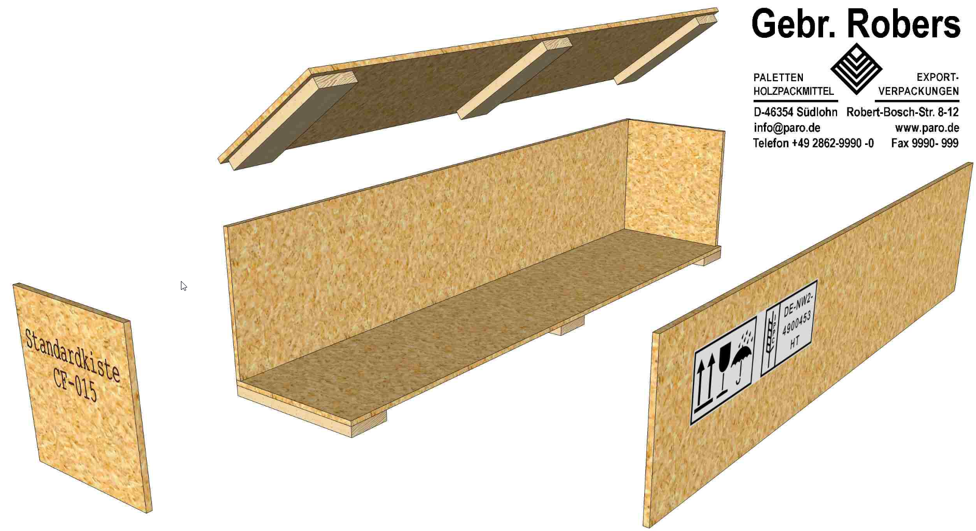
 | 25 | 640 | 265.00 € | OSB3 Platten 12mm |  |  |  |  |  |  |  |  | GLOBAL |  |  |  |  | Bodenstärke je Lage: |  |  |  |  | 12 |  |  |  |  | mm
 |  |  | [SE] |  | Seiten-Platten-Stärke: |  |  |  | 12 |  |  | mm
 |  |  |  |  |  |  |  |  |  |  |  |  |  |  | 255.00 € |  |  | OSB3 Platten 12mm EN300 Contifinish
 |  |  | [KO] |  | Kopf-Platten-Stärke: |  |  |  | 12 |  |  | mm

 |  |  | [DE] |  | Deckel-Platten-Stärke: |  |  |  | 12 |  |  | mm

 |  |  | [SE/KO] Spangen-Stärken: |  |  |  |  |  | 10 |  |  | mm

 |  |  | [DE] |  | Deckel-Spangen-Anzahl: |  |  |  | 3 |  |  | Stück |  |  |  | [BO] |  | ........ Boden Spangen: |  |  |  |  | 3 |  |  |  |  | Stück

 |  |  |  |  | Einbau-Höhe: |  |  |  | 23 |  |  | Stück |  |  |  |  |  | Einbau-Höhe: |  |  |  |  | 23 |  |  |  |  | mm

 |  |  |  |  | Einbau-Breite: |  |  |  | 100 |  |  | Stück |  |  |  |  |  | Einbau-Breite: |  |  |  |  | 100 |  |  |  |  | mm

 | 25 | 640 | 204.00 € | Bretter ohne Zuschnitt IPPC-HT-KD
 |  |  |  |  |  |  |  |  |  |  |  |  |  |  | 204.00 € |  |  | Bretter ohne Zuschnitt IPPC-HT-KD

 |  |  |  |  | Kopf-Spangen-Breite: |  |  |  | 12 |  |  | mm

 |  |  |  |  |  |  |  |  |  |  |  |  |  |  |  |  |  |  |  |  |  |  |  |  |  |  | Kalkulationsarten
 |  |  |  |  |  |  |  |  |  |  |  |  |  |  |  |  |  |  |  |  |  |  |  |  |  |  | Angebotskalkulation
 |  |  |  |  |  |  |  |  |  |  |  |  |  |  |  |  |  |  |  |  |  |  |  |  |  |  | Auftragskalkulation
 |  |  |  |  |  |  |  |  |  |  |  |  |  |  |  |  |  |  |  |  |  |  |  |  |  |  | Musterkalkulation
 |  |  |  |  |  |  |  |  |  |  |  |  |  |  |  |  |  |  |  |  |  |  |  |  |  |  | Nachkalkulation
 |  |  |  |  |  |  |  |  |  |  |  |  |  |  |  |  |  |  |  |  |  |  |  |  |  |  | Testkalkulation
 |  |  |  |  |  |  |  |  |  |  |  |  |  |  |  |  |  |  |  |  |  |  |  |  |  |  | Vorkalkulation
 |  |  |  |  |  |  |  |  |  |  |  |  |  |  |  |  |  |  |  |  |  |  |  |  |  |  | Zielpreiskalkulation

